Feuil1
Nom | Fabricant | Distributeur | Prix | Quantité | Délais | Caractéristiques | Libraries | Référence | Photos | Lien Internet
Buzzer | GoTronic | GoTronic | 2.50€ + 5.90€ | 1 | 4-5 jours | Alimentation: 5 Vcc Broches: S, + et - Dimensions: 19 x 16 x 13 mm | Aucune | Module buzzer actif GT1143 | 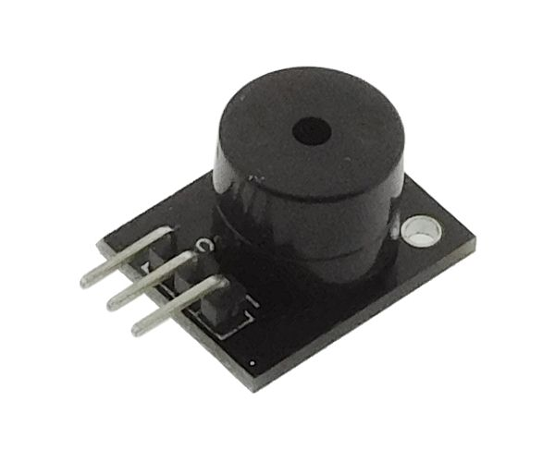 | https://www.gotronic.fr/art-module-buzzer-actif-gt1143-26143.htm
Écran LCD | Arduino | GoTronic | 23.90€ + 5.90€ | 1 | 4-5 jours | Alimentation: 5 Vcc Ecran: 1,77" Couleurs: 262000 Résolution: 160 x 128 pixels Port: SPI Support carte: micro-SD Température de service: -20 à +70°C Dimensions: 60 x 42 x 15 mm Référence fabricant: A000096 | Adafruit GFX et Adafruit ST7735 | A000096 | 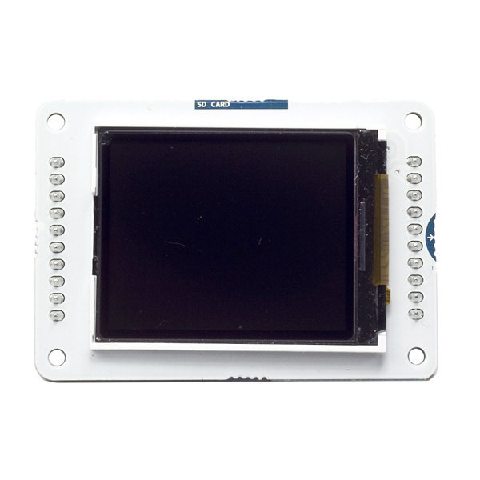 | https://www.gotronic.fr/art-ecran-lcd-1-77-a000096-arduino-20517.htm#complte_desc
Écran LCD | Seeed | Multipower | 59.00€ | 1 | 2-3 semaines | Consommation: 250 mA maxi Ecran: 2,8″ Angle de vue: 60 à 120° Nombre de couleurs: 65000 Résolution: 320 x 240 pixels Rétro-éclairage: par led Ecran: tactile résistif 4 fils Zone contrôle: 42 x 57 mm Dimensions: 73 x 55 x 18 mm Alimentation à prévoir: 5 Vcc (4,5 à 5,5 Vcc) | TFT_Touch_Shield_V2 et Touch_Screen_Driver | 104030004 | 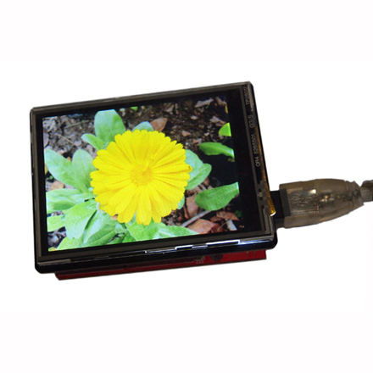 | http://www.multipower.fr/produit/ecran-tactile-couleur/
Buzzer | GoTronic | GoTronic | 2.50€ + 5.90€ | 1 | 4-5 jours | Alimentation: 5 Vcc Brochage: Vcc, Gnd et Signal Dimensions: 20 x 20 x 14 mm | Aucune | Module à buzzer actif SP1B | 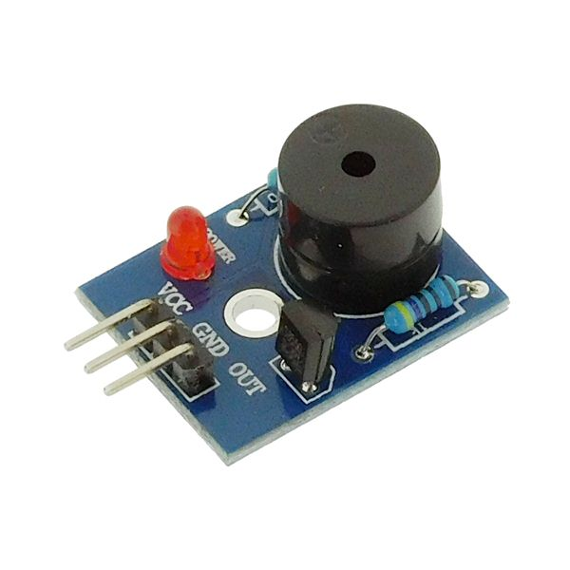 | https://www.gotronic.fr/art-module-a-buzzer-actif-sp1b-21016.htm

